关系图
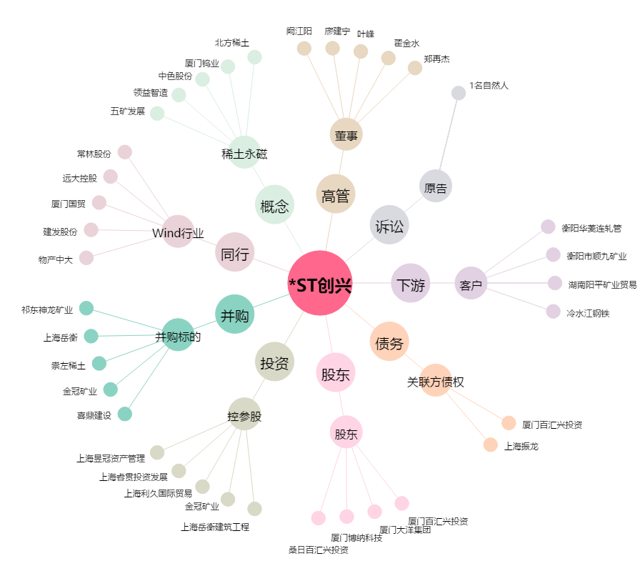
*ST创兴[600193.SH] - 关系概览图

